Hoja1
Identificador | HU006
Nombre | cambio de contraseña
Descripcion | Como usuario, quiero poder cambiar mi contraseña para garantizar la seguridad de mi cuenta y actualizarla cuando lo considere necesario.
Criterios de Aceptacion | El usuario debe estar autenticado para poder acceder a la funcionalidad de cambio de contraseña. El campo contraseña debe tener una longitud mínima de 8 caracteres y máxima de 20 caracteres. El usuario debe ingresar la contraseña actual para validación. El usuario debe ingresar una nueva contraseña y confirmarla. El sistema debe notificar si la contraseña nueva no cumple con los requisitos de seguridad. El sistema debe confirmar que la contraseña se ha cambiado con éxito.
Mockups | 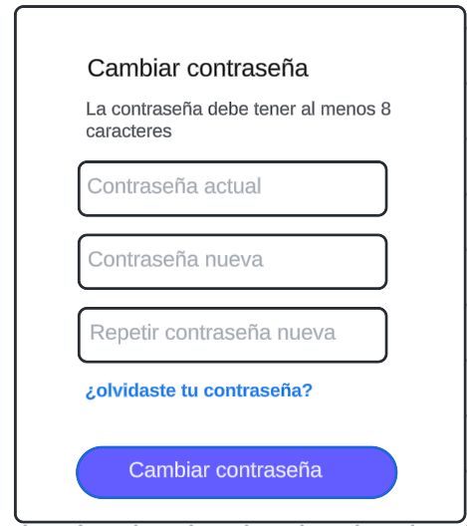
Autor | Michael David

